상품제안서
니베아 바디기획세트(바디+핸드2+립) | 상품코드: F17167

 |  |  |  |  |  |  | 02-412-0044 | www.easy1.co.kr
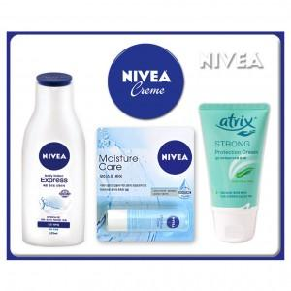

【상세/제작정보】

【인쇄/포장옵션】 | 스티커 / 포장불가능

【공급단가】 | 수량 | 100~ | 300~ | 500~ | 1,000~ | 3,000~
*VAT별도 | 단가 | 10,920원 | 10,750원 | 10,500원 | 10,080원 | 9,660원

【상품 URL】 | https://easy1.co.kr:443/src/goods_detail.php?gdno=17167

